表紙
第３８回

若葉カップ全国小学生バドミントン大会

岐阜県予選会



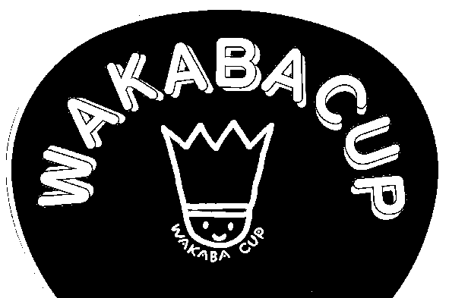



 | 日 時 | ２０２２年５月３日（火）９：００より

 | 場 所 | 飛騨高山ビックアリーナ

 | 主 催 | 岐阜県バドミントン協会
 |  | http://gifu-badminton.com/

 | 主 管 | 岐阜県小学生バドミントン連盟
 |  | http://gifusyoubad.gifu-badminton.com/

 | 後 援 | 岐阜県教育委員会

コート番号
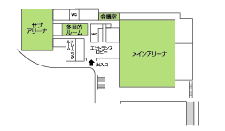
サブアリーナ

11
12
メインアリーナ

本
部
１
２
３
４
５
６
７
８
９
10
13
14

